升温
升温过程观测 |  |  | 竖着填

图2 A盘与C盘的升温曲线
测量次数 | 时间 | A盘 | C盘 |  |  | 稳态温度T1 bar (℃) | 58.8
 | t (s) | T (℃) | T (℃) |  |  | 稳态温度T2 bar (℃) | 44.8
0 | 0.0 | 19.9 | 19.9
1 | 120.0 | 30.0 | 20.4 | 最后五组数据粘在下面
2 | 240.0 | 38.7 | 20.8 | 1 | 4020.00 | 58.8 | 44.7
3 | 360.0 | 46.2 | 21.9 | 2 | 4320.00 | 58.8 | 44.8
4 | 480.0 | 52.7 | 23.4 | 3 | 4620.00 | 58.8 | 44.9
5 | 600.0 | 58.4 | 25.3 | 4 | 4920.00 | 58.9 | 44.9
6 | 720.0 | 58.6 | 27.5 | 5 | 5220.00 | 58.8 | 44.9
7 | 840.0 | 59.1 | 29.7
8 | 960.0 | 59.1 | 31.6
9 | 1080.0 | 59.1 | 33.3
10 | 1200.0 | 59.1 | 34.8
11 | 1320.0 | 59.0 | 36.1
12 | 1440.0 | 59.0 | 37.3
13 | 1560.0 | 59.0 | 38.4
14 | 1680.0 | 59.0 | 39.2
15 | 1800.0 | 59.0 | 39.9
16 | 1920.0 | 59.0 | 40.6
17 | 2040.0 | 58.8 | 41.2
18 | 2160.0 | 58.9 | 41.7
19 | 2280.0 | 58.9 | 42.1
20 | 2400.0 | 58.9 | 42.5
21 | 2520.0 | 58.8 | 42.8
22 | 2640.0 | 58.8 | 43.1
23 | 2760.0 | 58.8 | 43.3
24 | 2880.0 | 58.8 | 43.5
25 | 3000.0 | 58.8 | 43.7
26 | 3120.0 | 58.8 | 43.9
27 | 3240.0 | 58.9 | 44.0
28 | 3360.0 | 58.8 | 44.2
29 | 3480.0 | 58.9 | 44.3
30 | 3600.0 | 58.9 | 44.4
31 | 3720.0 | 58.8 | 44.5
32 | 4020.0 | 58.8 | 44.7
33 | 4320.0 | 58.8 | 44.8
34 | 4620.0 | 58.8 | 44.9
35 | 4920.0 | 58.9 | 44.9
36 | 5220.0 | 58.8 | 44.9

冷却 (画图)
冷却过程观测 |  |  |  | 竖着填
 |  |  |  |  |  |  | 自动引用
测量次数 | 时间 | C盘 | 与T2差值 |  |  | 稳态温度T2 bar (℃) | 44.8
 | t (s) | T (℃) | ΔT (℃)
1 | 0.00 | 49.6 | 4.8 |  | 这张表要填
2 | 30.00 | 49.2 | 4.4
图3 C盘自然冷却曲线
3 | 60.00 | 48.7 | 3.9
4 | 90.00 | 48.2 | 3.4
5 | 120.00 | 47.7 | 2.9
6 | 150.00 | 47.2 | 2.4
7 | 180.00 | 46.8 | 2.0
8 | 210.00 | 46.3 | 1.5
9 | 240.00 | 45.9 | 1.1
10 | 270.00 | 45.5 | 0.7
11 | 300.00 | 45.0 | 0.2
12 | 330.00 | 44.6 | -0.2
13 | 360.00 | 44.2 | -0.6
14 | 390.00 | 43.8 | -1.0
15 | 420.00 | 43.3 | -1.5
16 | 450.00 | 42.9 | -1.9
17 | 480.00 | 42.5 | -2.3
18 | 510.00 | 42.2 | -2.6

冷却
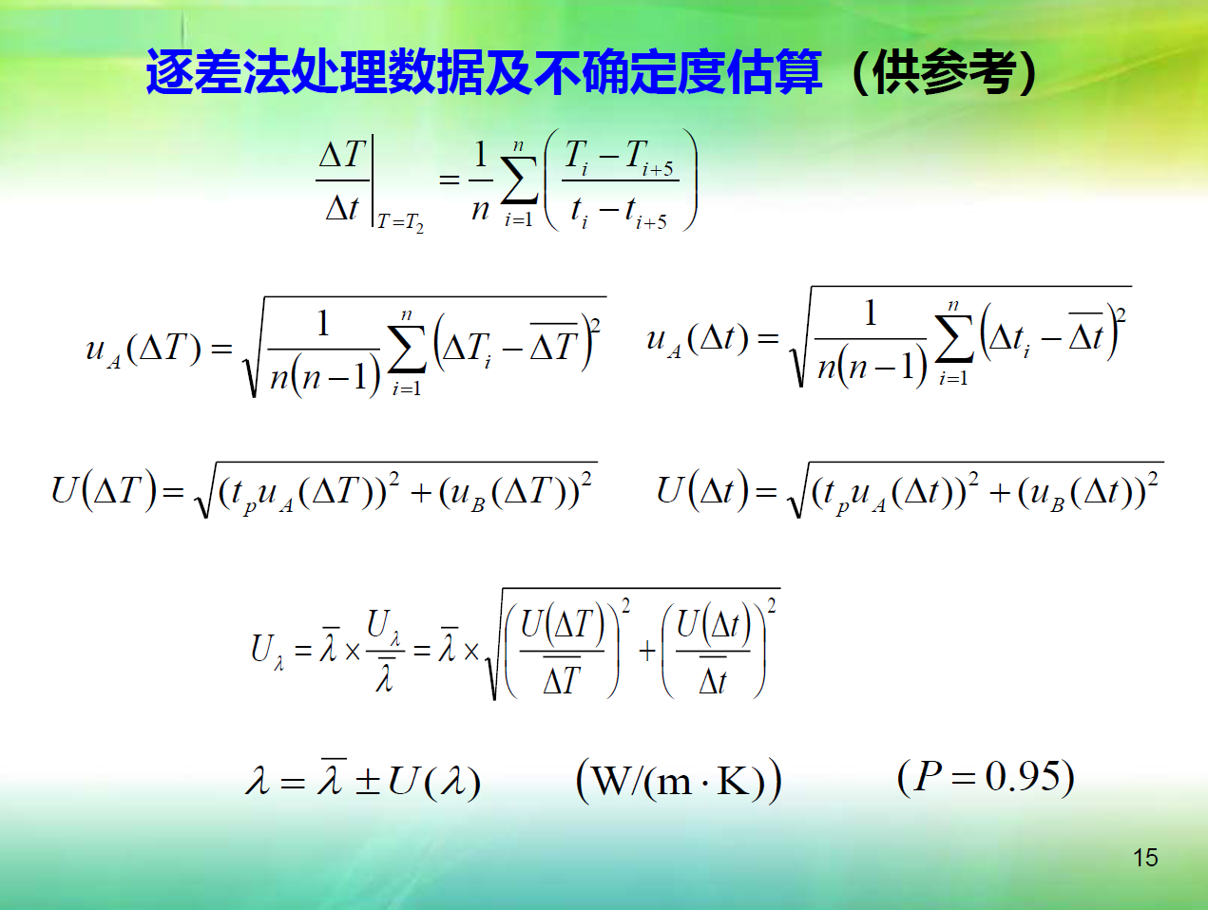
冷却过程观测 |  |  |  | 竖着填
 |  |  |  |  |  |  |  |  | 自动引用
测量次数 | 时间 | C盘 | 与T2差值 |  |  |  | 稳态温度T2 bar (℃) |  | 44.8 |  | 这张表要填
 | t (s) | T (℃) | ΔT (℃)
1 | 0.00 | 49.6 | 4.8 |  |  | 时间 | C盘 |  | 时间 | C盘 | ΔT5 | Δt5 | ΔT/Δt | (ΔTi-(ΔT bar))^2
2 | 30.00 | 49.2 | 4.4 |  |  | t (s) | T (℃) |  | t (s) | T (℃) | |T(n)-T(n+5)| | |t(n)-t(n+5)| | K/s
3 | 60.00 | 48.7 | 3.9 |  | 1 | 180.00 | 46.8 | 6 | 330.00 | 44.6 | 2.2 | 150.00 | 0.014666666667 | 0.0036
4 | 90.00 | 48.2 | 3.4 |  | 2 | 210.00 | 46.3 | 7 | 360.00 | 44.2 | 2.1 | 150.00 | 0.014 | 0.0016
5 | 120.00 | 47.7 | 2.9 |  | 3 | 240.00 | 45.9 | 8 | 390.00 | 43.8 | 2.1 | 150.00 | 0.014 | 0.0016
6 | 150.00 | 47.2 | 2.4 |  | 4 | 270.00 | 45.5 | 9 | 420.00 | 43.3 | 2.2 | 150.00 | 0.014666666667 | 0.0036
7 | 180.00 | 46.8 | 2.0 |  | 5 | 300.00 | 45.0 | 10 | 450.00 | 42.9 | 2.1 | 150.00 | 0.014 | 0.0016
8 | 210.00 | 46.3 | 1.5 |  |  |  |  |  |  | average | 2.14 | 150.00 | 0.014266666667
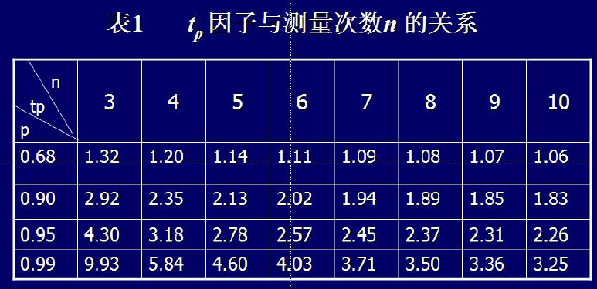
9 | 240.00 | 45.9 | 1.1 |  |  |  |  |  |  |  |  | 这个应该都是150.00↑
10 | 270.00 | 45.5 | 0.7 |  |  | ΔT bar |  |  | 2.14 | K | Δt bar | 150.00 | s
11 | 300.00 | 45.0 | 0.2 |  |  | uA(ΔT) |  |  | 0.024494897428 | K | uA(Δt) | 0 | s
12 | 330.00 | 44.6 | -0.2 |  |  | 量程 | 110℃ = |  | 383.15 | K | 量程 | 9999.99 | s
13 | 360.00 | 44.2 | -0.6 |  |  | 级别 |  |  | 0.05 | K | 级别 | 0.01 | s
14 | 390.00 | 43.8 | -1.0 |  |  | Δ仪 |  |  | 0.191575 | K | Δ仪 | 0.999999 | s
15 | 420.00 | 43.3 | -1.5 |  |  | uB(ΔT) |  |  | 0.22121175564 | K | uB(Δt) | 1.1546993837 | s
16 | 450.00 | 42.9 | -1.9 |  |  | U(ΔT) |  |  | 0.23145556989 | K | U(Δt) | 1.1546993837 | s
17 | 480.00 | 42.5 | -2.3
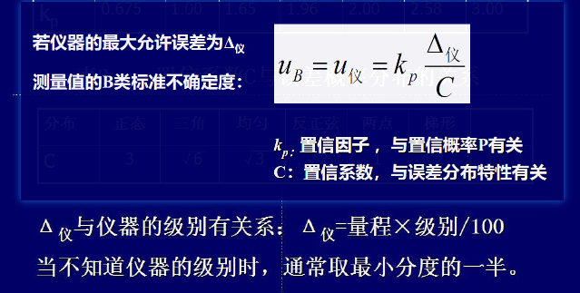
18 | 510.00 | 42.2 | -2.6 |  |  | ΔT/Δt | T=T2 |  |  | 0.014266666667 | K·s^-1

 | 这张表可以不填 |  |  |  |  | 之后的计算看Sheet1
 | 图见Sheet3
 |  |  |  |  |  | tp | 2.78
 |  |  |  |  |  | n=5, p=95.5%

